DVH acumulado - pares x,y
i | relative dose % | relative volume % | n | Linfocitos Circulantes % | Dosis % | Dosis [Gy]
1 | 0.0467078 | 49.6161 | 1 | 38.6858 | 0.1525514 | 0.005898654 |  | D
2 | 0.258395 | 10.9303 | 2 | 1.22334 | 0.5894905 | 0.022793633 |  | LC_n = RD_i - RD_{i+1}
3 | 0.920586 | 9.70696 | 3 | 0.5162 | 1.1039880 | 0.042687536
4 | 1.28739 | 9.19076 | 4 | 0.70437 | 1.3280500 | 0.051351267 |  | Ltot
5 | 1.36871 | 8.48639 | 5 | 0.19364 | 1.4400350 | 0.055681353 |  | 5610000000
6 | 1.51136 | 8.29275 | 6 | 1.34663 | 1.6640450 | 0.064343073
7 | 1.81673 | 6.94612 | 7 | 1.85552 | 1.8674000 | 0.072206133 |  | Dosis Total
8 | 1.91807 | 5.0906 | 8 | 0.77118 | 2.0708500 | 0.080072867 |  | 3.8666666667
9 | 2.22363 | 4.31942 | 9 | 1.98445 | 2.3150500 | 0.089515267 |  | 0.038666666667 | Para transformar el porcentaje a decimal
10 | 2.40647 | 2.33497 | 10 | 0.89957 | 2.5796150 | 0.099745113
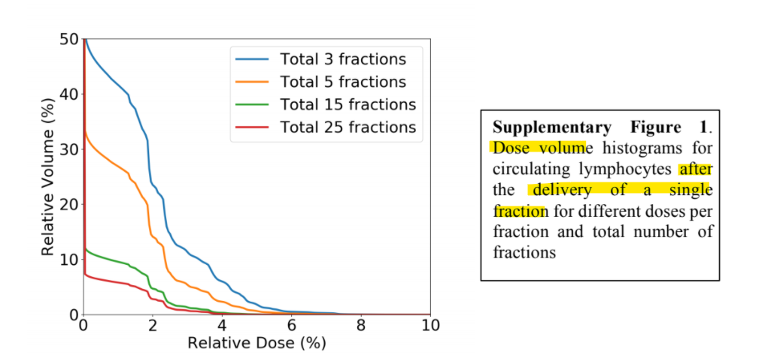
11 | 2.75276 | 1.4354 | 11 | 0.13257 | 2.9362250 | 0.113534033
12 | 3.11969 | 1.30283 | 12 | 0.389372 | 3.3438850 | 0.129296887
13 | 3.56808 | 0.913458 | 13 | 0.645384 | 3.8024300 | 0.147027293
14 | 4.03678 | 0.268074 | 14 | 0.144433 | 4.6840550 | 0.181116793
15 | 5.33133 | 0.123641 | 15 | 0.020466 | 6.1315350 | 0.237086020
16 | 6.93174 | 0.103175
 |  |  |  |  |  | VALORES FIJOS
 |  |  |  |  |  | 1.392355923 | Suma
 |  |  |  |  |  | No absorben toda la radiación de 58/13 Gy

